关系图
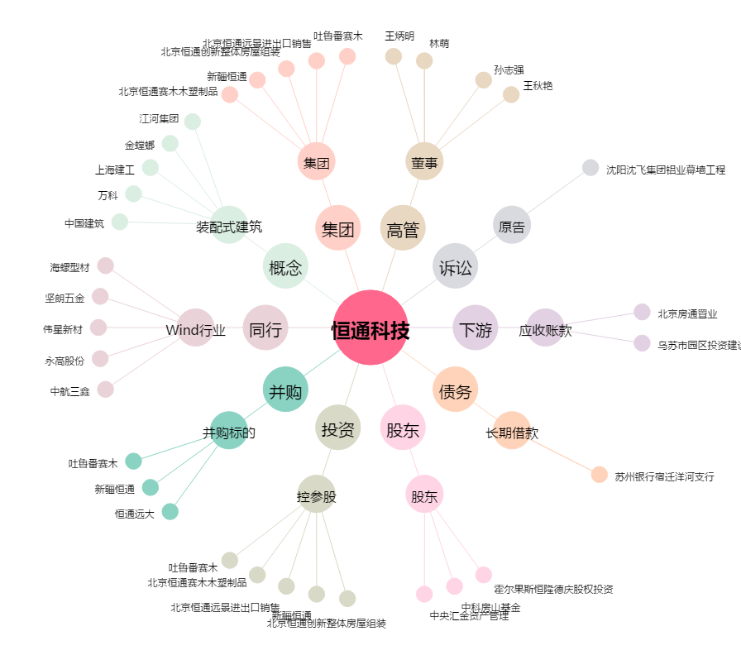
恒通科技[300374.SZ] - 关系概览图

